方案
广西大学学生公寓家具询价报价表
序号 | 参考图片 | 项目名称 | 单位 | 数量 | 技术参数 | 单价(元） | 总价（元）
1 | 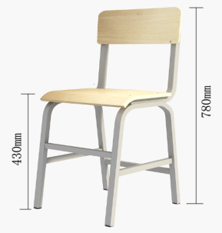 | 学习椅（钢木） | 张 | 2128 | 1.制作要求：公寓椅采用钢木结构，组装整体平稳牢固，钢件部分无变形，不脱涂层，木质部分油漆层次清楚，达到环保要求；甲醛释放量符合《GB18580-2001室内装饰装修材料人造板及其制品中甲醛释放限量》E1级要求。 2.落地立脚骨架采用20×40×1.5㎜椭圆管热管弯成U字，用20×40×1.5㎜椭圆管焊接连接加固； 3.靠背骨架采用20×40×1.5㎜椭圆管弯成U字连接，钢质部分静电喷塑颜色为灰白色平滑哑光； 4.坐、背板选用板材厚度≥15㎜的多层板基材双饰防火板，热压模具加工成弧形，符合人体工程力学曲线，颜色须与家具一致，座板用三面连接件加固处理，座板宽*深为400*395㎜(，背板宽*高为400*180㎜；坐、背板边沿处理：打磨后透明清漆涂饰，无裂缝、无露漆、流挂，涂膜均匀。坐、背板铆钉沉头打入，铆钉端头不得高于面板。铆钉表面打磨，无锐棱，颜色：金橡木色。 5.椅子地脚采用高强度工程塑料带多层齿防滑内塞，须与地面有效接触防滑耐用； 6.螺杆采用Φ5㎜圆头防松动家具专用螺杆，螺母采用Φ5㎜家具防松止退螺母，设计合理安装牢固，不易挂坏衣服。 7.产品必须符合QB/T4071-2010学生课桌椅。
2 | 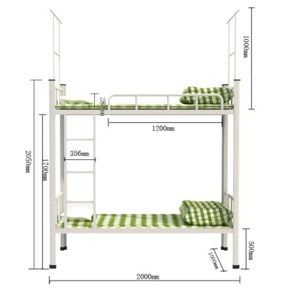 | 双层钢架床 | 组 | 1064 | 1.外形尺寸及偏差：长2000mm×宽1000mm×高1850mm，产品尺寸偏差为±5mm。 2.金属部分要求： 2.1.立柱：采用70mm×70mm×1.5mm(偏差为±2mm)型材（方管及圆管除外），一次冲压成型无拼接，采用卡式结构连接。 2.2.床梃（床母）：采用70×30×1.5mm(偏差为±2mm)型材。 2.3.床梃（床母）横担：采用30×20×1.5mm(偏差为±2mm)方管，上下铺床梃（床母）横担数量不少于4根。 2.4.床档横条：70×30×1.5mm型材。 2.5.上铺护栏：长1200mm×高300mm，采用ф19×1.2mm圆管，安全栏竖管不少于5根，安全栏板与主柱距离（爬梯缺口长度）为580±10mm。 2.6.床两端护栏:ф19×1.2mm圆管，安全栏竖管不少于5根。 2.7.床梯：支柱用25×25×1.5mm方管与床架连接；脚踏管采用25×25×1.5mm方管，4根脚踏板；脚踏板采用1.8mm表面做防滑冷轧钢板设置，防滑板宽度≥50mm。 2.8.上铺蚊帐架：20×20×1.5mm方管或采用ф16×1.2mm圆管（不能影响安全使用，蚊帐架的设计体现人性化）。 2.9.下铺蚊帐圈：孔径Φ30mm。 2.10.床挂件：钢板26×26×195×2.0mm，钢架床四脚配防滑胶套。 2.11.双层床所用钢材为高频焊接冷轧钢板。管材应无裂缝、叠缝，外露管口端面应封闭。焊接件焊接时采用二氧化碳保护焊接。焊接件之间的连接部分均应全部圈焊接，不允许脱焊、虚焊、焊穿、错位现象；焊接处应无夹渣、气孔、焊瘤、焊丝头、咬边、飞溅；焊疤表面波纹应均匀、高低之差应不大于1mm。焊接后须经打磨处理。冲压件应无脱层、裂缝。 2.12.床梃（床母）与主柱连接方式必须为卡梢式，连接件需防锈处理。其他金属零、部件的连接方式必须采用焊接连接，不允许采用铆钉连接（铆接）和螺钉连接。（除床梯子与床梃（床母）、主柱与床梃（床母）连接外）。床梯子与床梃（床母）的联接采用与上下床梃（床母）垂直插入定位方式。床两端护栏及安全栏板与床梃（床母）连接必须圈焊，安全栏板两侧必须插孔焊接。 2.13.钢件经除锈、酸洗、磷化等工序，除油除锈脱脂磷化处理静电喷粉，高温固化。表面光泽度为60%-70%，硬度＞0.4，冲击强度4N-M，附着力＞2级。粉膜厚度20μm。 3.床板采用18mm厚杉木板，双面平整,单面刨光拼接成型，整块床板拼接不超过7块。不变形，拼板之间缺角不能大于3mm，并且不得使用边角料，床板长宽尺寸必须符合铁床的规格要求，床板安装后与床横梁上沿平齐。
3 | 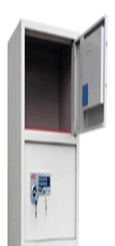 | 储物柜（两人用） | 个 | 1064 | 1.规格：宽400*深600*高1800（mm)； 2.板材采用0.8mm一级冷轧钢板，各面钢板必须是无拼接，钢板厚误差不超过±0.05mm； 3.拉手：外部采用嵌入式铝合金拉手，整体设计人性化； 4.锁具：采用全钢制手柄旋转式外挂锁，美观大方、经久耐用； 5.风窗：采用优质304不锈钢板1.0mm全不锈钢压型式风窗（原色），风窗安装后与门板内部保持平整；采用新型全钢制标签框，防止人为损坏，保证有效的使用； 6.工艺： （1）凡焊接的部位，焊缝应大小均匀、表面光滑、平整、色泽一致，不得有气孔、夹渣、弧坑裂纹、电弧擦伤、未焊透等缺陷。 （2）钢件表面处理须经过：除油-水洗-酸洗-除锈-清洗-中和-磷化-水洗-烘干的九工位处理，表面采用优质环保型环氧聚脂塑粉静电喷塑，成品表面手触摸光滑无毛刺，无漏喷及留痕，具有耐腐蚀、防水抗老化等性能。
4 |  | 双人多功能书桌 | 组 | 1064 | 1.规格：1200L*700W*2200H(mm),产品尺寸偏差为±5mm 2.设计具有写字台、抽屉、书架、储物柜功能，布局合理、结构牢固、美观实用。 3.材质：木质材料采用多层实木免漆生态板，三聚氢胺饰面,外饰白橡木色,甲醛释放量符合《GB18580-2001室内装饰装修材料人造板及其制品中甲醛释放限量》E1级要求。颜色为白橡木色，其它物理力学性能达到国家及行业有关标准，为环保工艺。书桌面厚度为25mm，要求牢固、美观、实用。其他主材厚度为18mm，背板厚度为9mm多层板外饰白橡木，抽屉底板采用厚9mm多层板。板材需经过烘干处理，含水率14%以下。板材无爆裂、无腐烂、无虫眼、无豁边木皮。 4.封边：除桌面前缘用实木条圆边处理外，其它均采用PVC封边条，粘胶剂采用180度高温热熔胶，全自动设备封边。 5.五金配件 5.1.滑轨采用实木滑轨，铰链、锁螺丝和连接件均需采用性能稳定的货物。 5.2.木件主要采用M5*50高强度专用倒边盘头镀镍自攻螺丝及塑料扣套（三合一、二合一）连接固定，为可拆装连接方式方便维修。 5.3.抽屉、柜门均配置公寓专用插片锁扣式挂锁，锁扣锁芯厚度均≥1.5㎜；铰链为柜门≥180°不锈钢铰链；桌体底部采用防潮处理，加装脚钉，桌整体离地≧19㎜，板材不直接接触地面，防水效果好。 6.功能结构：分为三节，下节为学习桌，桌面离地750mm，桌面长度1200mm，桌面前后深度为700mm，高度2200mm；中间一节为书架，深度为300mm，书架下部背板为露空结构，书桌靠墙面设计有挡板，以防桌面上物品掉落，桌面下方设有抽屉（采用实木轨道，材料为梓木）；上节为储物柜，深度350mm。
合计

